코드목록
코드구조 : Prefix(2)+Level1(2)+00(2)+00(2)
CODE_NAME | CODE_ID | CODE_EXPLAIN | CODE_UP_ID | CODE_TYPE |  | CODE_VALUE | CODE_CONTENT | CODE_ORDER
CODE명(영문) | CODE ID | CODE설명내용 | 상위CODE명 | 유형 | 자리수 | CODE값 | CODE값내용 | 정렬순서 | 비고내용
POINT_ACTION | PA000000 | 지식 포인트 적립 조건을 구분 |  |  |  | PA000000 | 지식포인트
 |  |  | PA000000 | 기술문의 |  | PA010000 | 3 | 1
 |  |  | PA000000 | 지식평가 |  | PA020000 | 지식평가 | 2
 |  |  | PA000000 | 질의답변 |  | PA030000 | 1 | 3
 |  |  | PA000000 | 평가별점 |  | PA040000 | 5 | 4
 |  |  | PA000000 | 매뉴얼 업로드 |  | PA050000 | 2 | 5

 |  |  | PA020000 | 지식평가 1일 이내 |  | PA020100 | 3 | 1
 |  |  | PA020000 | 지식평가 1일 이후 |  | PA020200 | 1 | 2

SOLUTION | SL000000 | 솔루션 구분 |  | SOLUTION |  | SL000000 | 솔루션
 |  |  | SL000000 | 솔루션명 |  | SL010000 | iGate | 1
 |  |  | SL000000 | 솔루션명 |  | SL020000 | eCross | 2
 |  |  | SL000000 | 솔루션명 |  | SL030000 | Xtorm | 3
 |  |  | SL000000 | 솔루션명 |  | SL040000 | eXperDB | 4
 |  |  | SL000000 | 솔루션명 |  | SL050000 | Libeka | 5
 |  |  | SL000000 | 솔루션명 |  | SL060000 | iWorks | 6
 |  |  | SL000000 | 솔루션명 |  | SL070000 | iXeb | 7
 |  |  | SL000000 | 솔루션명 |  | SL080000 | APIM | 8
 |  |  | SL000000 | 솔루션명 |  | SL090000 | MyGuard | 9
 |  |  | SL000000 | 솔루션명 |  | SL100000 | 문서중앙화 | 10

STATUS | ST000000 | 상태 |  |  |  | ST000000 | 프로세스
 |  |  | ST000000 | 질문 처리 상태 |  | ST010000 |  | 1
 |  |  | ST000000 | 게시글 처리 상태 |  | ST020000 |  | 2

 |  |  | ST010000 | 질문 처리 미완료 |  | ST010100 | NN | 1
 |  |  | ST010000 | 질문 처리 완료 |  | ST010200 | SS | 2
 |  |  | ST010000 | 질문 처리 재질문 |  | ST010300 | RQ | 3

 |  |  | ST020000 | 게시글 디스플레이 보이기 |  | ST020100 | Y | 1
 |  |  | ST020000 | 게시글 디스플레이 숨기기 |  | ST020200 | N | 2

ERD
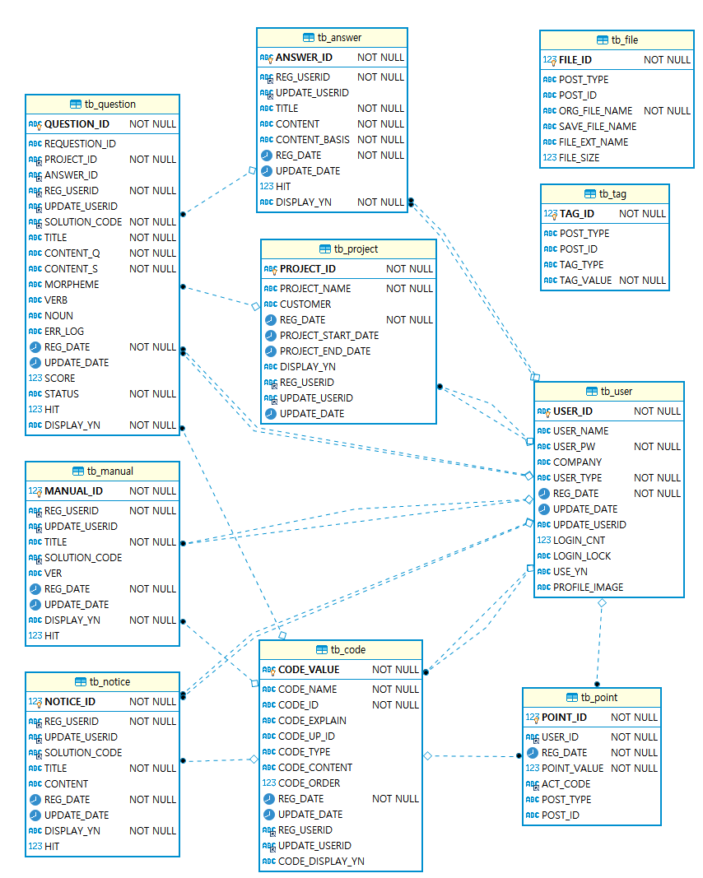
ERD

